Cover
LPB SUKAWANGI MAJENG SARENG
Periode 01 April 2023
Jalan Puncak Dua, Kampung Arca RT/RW 004/007 Desa Sukawangi, Kecamatan Sukamakmur, Kabupaten Bogor, 16831
E-mail : sukawangi@ydba.astra.co.id
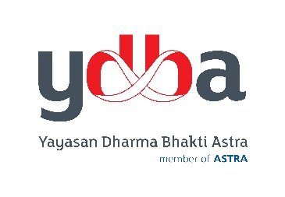

Yayasan Dharma Bhakti Astra

Jl. Gaya Motor I No. 10 Sunter 2
Jakarta Utara 14330
Telp: 021 - 65310146 Fax: 65310147

